記入例
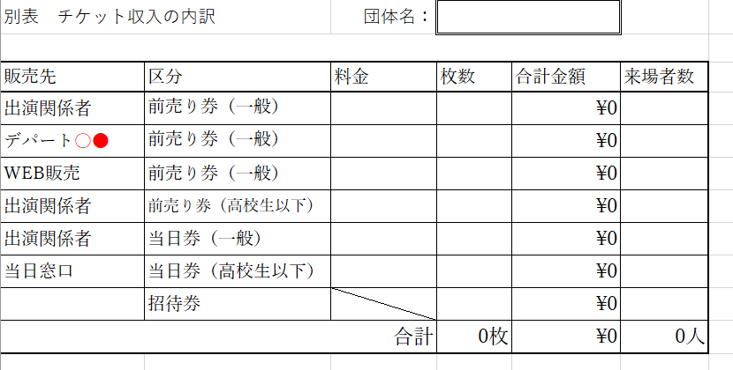
団体名をここに入力してください
販売金額と販売枚数を入力すると
自動で合計金額が反映されます。
※数式を変更されないようお願いします。

※販売先欄は必要に応じて記入欄を追加していただき、ご入力をお願いいたします。

